方法
数据图表：支付订单数综合分析
【任务要求】
按照题意制作图表
对图表进行分析

【知识要点】
支付订单数=访客数*支付转化率
支付订单数：支付订单数一般分为总订单数和子订单数，一个支付总订单数包含一个或一个以上的子订单数，通常说的支付订单数表示的是支付总订单数。
复购率：重复购买率”的简称，是根据消费者对某一产品或服务的重复购买次数计算出来的比率。复购率能够反应出消费者对该产品或服务的忠诚度，比率越高则忠诚度越高，反之则越低。

【重要技能点】
计算支付订单数
正确制作组合图（主坐标轴、次坐标轴设置）

第一步：利用公式计算支付订单数
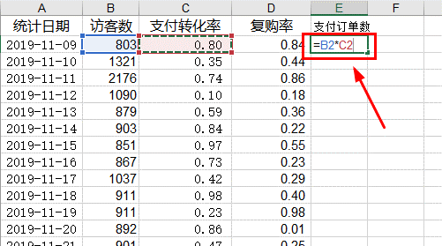
1、打开数据表，另起一列计算【支付订单数】，公式“=访客数*支付转化率”，计算出一个结果并下拉；

第二步：设置数据格式，四舍五入取整数
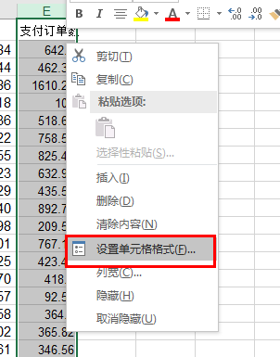
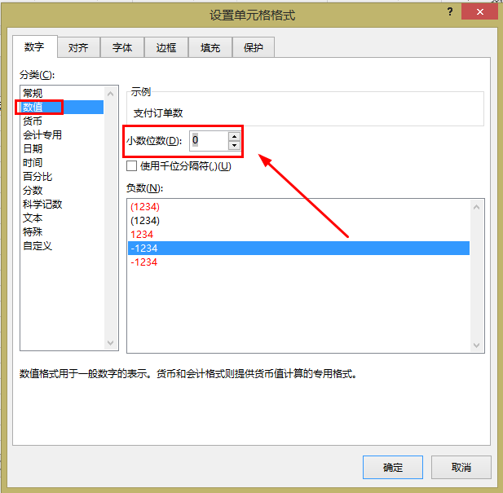
2、选中【支付订单数】一列，右击，选择【设置单元格格式】，在对话框中选择【数值】，将【小数位数】改为“0”，点击确认；

第三步：选择数据，插入图表
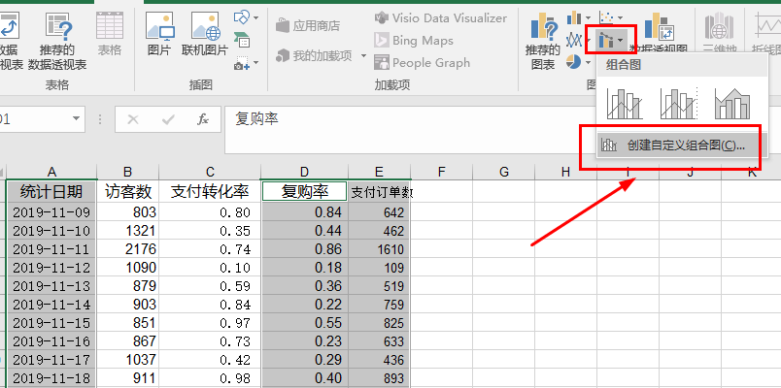

3、选中【统计日期】、【复购率】、【支付订单数】三列，在【插入】中找到【组合图】，选择【创建自定义组合图】，点击；

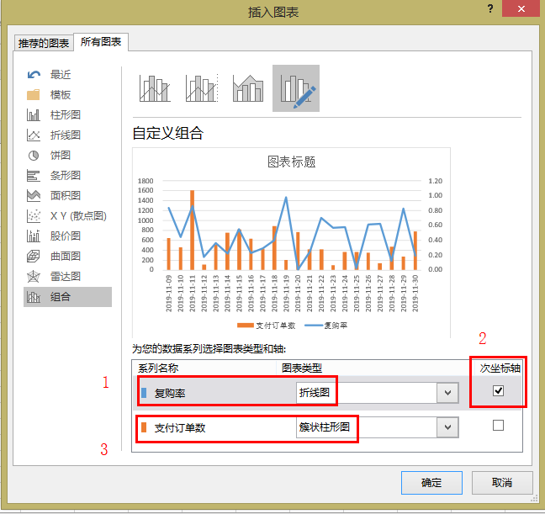

4、在对话框中，【复购率】选择折线图，并选择【次坐标轴】，【支付订单数】选择簇状柱形图，点击确认；

第四步：优化图表，添加数据标签
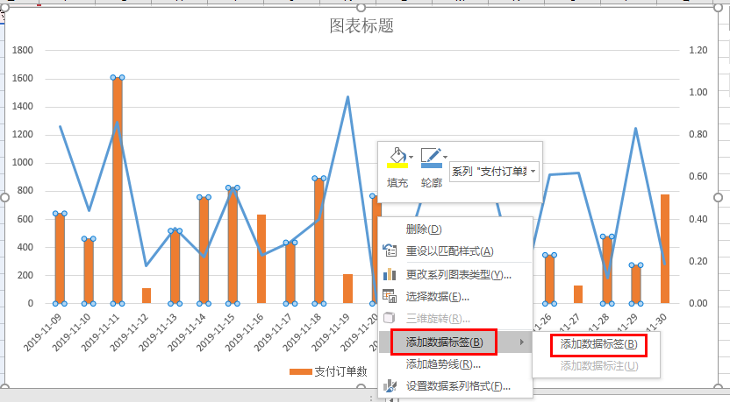

5、点击图表，右击，选择【添加数据标签】--【添加数据标签】，重复操作，将折线图和簇状图的标签全部加上；编辑图表标题。

支付订单数与复购率分析
 | 支付订单数 | 复购率
2019-11-09 | 642 | 0.84
2019-11-10 | 462 | 0.44
2019-11-11 | 1610 | 0.86
2019-11-12 | 109 | 0.18
2019-11-13 | 519 | 0.36
2019-11-14 | 759 | 0.22
2019-11-15 | 825 | 0.55
2019-11-16 | 633 | 0.23
2019-11-17 | 436 | 0.29
2019-11-18 | 893 | 0.40
2019-11-19 | 210 | 0.98
2019-11-20 | 767 | 0.01
2019-11-21 | 423 | 0.25
2019-11-22 | 419 | 0.70
2019-11-23 | 93 | 0.57
2019-11-24 | 365 | 0.58
2019-11-25 | 366 | 0.02
2019-11-26 | 347 | 0.61
2019-11-27 | 132 | 0.62
2019-11-28 | 478 | 0.12
2019-11-29 | 275 | 0.83
2019-11-30 | 777 | 0.19
6、最后得到如图所示图表。

【分析结论】
由上图可知2019年11月19日的复购率最高，2019年11月11日的支付订单数量最多。

数据源
统计日期 | 访客数 | 支付转化率 | 复购率 | 支付订单数
2019-11-09 | 803 | 0.80 | 0.84 | 642
2019-11-10 | 1321 | 0.35 | 0.44 | 462
2019-11-11 | 2176 | 0.74 | 0.86 | 1610
2019-11-12 | 1090 | 0.10 | 0.18 | 109
2019-11-13 | 879 | 0.59 | 0.36 | 519
2019-11-14 | 903 | 0.84 | 0.22 | 759
2019-11-15 | 851 | 0.97 | 0.55 | 825
2019-11-16 | 867 | 0.73 | 0.23 | 633
2019-11-17 | 1037 | 0.42 | 0.29 | 436
2019-11-18 | 911 | 0.98 | 0.40 | 893
2019-11-19 | 911 | 0.23 | 0.98 | 210
2019-11-20 | 892 | 0.86 | 0.01 | 767
2019-11-21 | 901 | 0.47 | 0.25 | 423
2019-11-22 | 805 | 0.52 | 0.70 | 419
2019-11-23 | 841 | 0.11 | 0.57 | 93
2019-11-24 | 912 | 0.40 | 0.58 | 365
2019-11-25 | 871 | 0.42 | 0.02 | 366
2019-11-26 | 722 | 0.48 | 0.61 | 347
2019-11-27 | 775 | 0.17 | 0.62 | 132
2019-11-28 | 886 | 0.54 | 0.12 | 478
2019-11-29 | 764 | 0.36 | 0.83 | 275
2019-11-30 | 818 | 0.95 | 0.19 | 777

支付订单数与复购率分析

